。
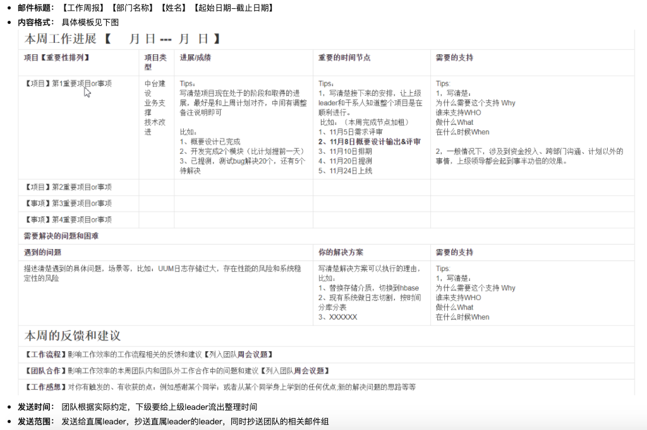
本周工作进展：2021年8月2日-2021年8月6日
项目 | 项目类型 | 进展 | 重要时间节点 | 需要的支持
B937 | 客诉处理
B905
B393

需要解决的问题和困难
遇到的问题 |  |  | 你的解决方案 | 需要的支持

本周的反馈和建议

下周的工作计划

